Foglio1
Foto Esempio | Descrizione | Q.tà a conf. | Conf. Gianceza | Tot. Pz | € vendita pubblico
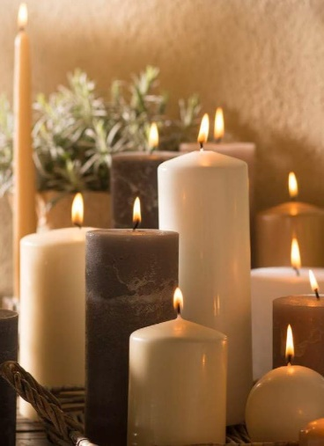 | Candela Moccolo Liscio Ø 100x200 mm | 6 | 11 | 66 | 15.39 €
 | Candela Moccolo Liscio Ø 100x150 mm | 6 | 14 | 84 | 12.19 €
 | Candela Moccolo Liscio Ø 100x100 mm | 6 | 5 | 30 | 8.89 €
 | Candela Moccolo Liscio Ø 70x200 mm | 12 | 82 | 984 | 5.99 €
 | Candela Moccolo Liscio Ø 70x150 mm | 12 | 44 | 528 | 4.69 €
 | Candela Moccolo Liscio Ø 70x100 mm | 12 | 46 | 552 | 3.29 €
 | Candela Moccolo Liscio Ø 50x100 mm | 24 | 84 | 2016 | 1.59 €
 | Candela Moccolo Liscio Ø 50x60 mm | 24 | 49 | 1176 | 1.19 €
 | Candela Conica Liscia Ø 25x250 mm | 50 | 63 | 3150 | 0.89 €
 | Candela Galleggiante Ø 48 mm | 50 | 17 | 850 | 0.64 €
 | Candela Moccolo Rustica Ø 70x200 mm | 6 | 75 | 450 | 5.99 €
 | Candela Moccolo Rustica Ø 70x150 mm | 6 | 50 | 300 | 4.79 €
 | Candela Moccolo Rustica Ø 70x100 mm | 6 | 11 | 66 | 3.69 €
 | Candela Moccolo Rustica Ø 100x100 mm | 6 | 86 | 516 | 6.82 €
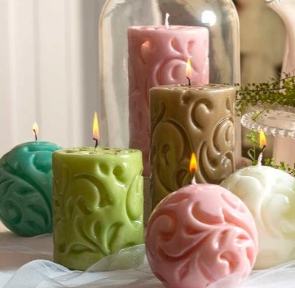 | Candela Linea Shabby Ø 70x100 mm | - | - | 24 | 16.20 €
 | Candela Linea Shabby Ø 70x150 mm | - | - | 16 | 19.00 €
 | Candela Linea Shabby Sfera Ø 70 mm | - | - | 12 | 15.90 €
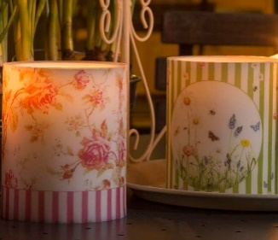 | Lanterna in cera Ø 100x120 mm | 6 | 15 | 90 | 19.90 €
 | Candela Rosa Ø 200 mm | 16 | 1 | 16 | 13.90 €
 | Candela Rosa Ø 150 mm | 20 | 1 | 20 | 34.90 €
 | Lanterna in cera Cubo porta tealight 100mm | - | - | 45 | 39.90 €
 | Lanterna in cera Cubo porta tealight 150mm | - | - | 33 | 12.90 €
 | Lanterna in cera Sfera porta tealight 120mm | - | - | 29 | 12.90 €
 | Lanterna in cera Sfera porta tealight 160mm | - | - | 24 | 25.17 €
 | Lanterna in cera Sfera porta tealight 200mm | - | - | 4 | 41.33 €
 | Summerlight Outdoor CUBO 100 mm | 6 | 52 | 312 | 12.40 €
 | Summerlight Outdoor CILINDRO | 6 | 33 | 198 | 10.20 €
 | Summerlight Outdoor TORCIA | 12 | 31 | 372 | 7.10 €
 | Candela Latta Summerlight Ø 84 x 47 mm | 6 | 11 | 66 | 3.90 €
 | Candela Latta Summerlight Ø 130x 70mm | 6 | 22 | 132 | 9.90 €
 | Uova liscie in plateau da 36 | 36 | 80 | 2880 | 0.90 €
Totali |  |  | 884 | 15041 | -

